상품제안서
아리랑 소마플러스 자개 USB(4GB~128GB) | 상품코드: F25496

 |  |  |  |  |  |  | 02-412-0044 | www.easy1.co.kr
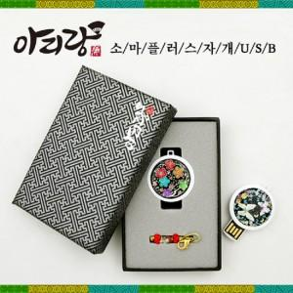

【상세/제작정보】 | <p>※ 4G, 128G 전화문의 부탁드립니다.&nbsp;</p>

【인쇄/포장옵션】 | 레이저, 풀칼라 / 싸바리케이스

【공급단가】 | 수량 | 50~ | 100~ | 500~ | 1,000~ | 2,000~
*VAT별도 | 8G | 11,400원 | 11,210원 | 10,920원 | 10,730원 | 10,450원
 | 16G | 13,800원 | 13,570원 | 13,220원 | 12,990원 | 12,650원
 | 32G | 16,200원 | 15,930원 | 15,520원 | 15,250원 | 14,850원
 | 64G | 21,000원 | 20,650원 | 20,120원 | 19,770원 | 19,250원

【상품 URL】 | http://www.easy1.co.kr/src/goods_detail.php?gdno=25496

